Feuil1
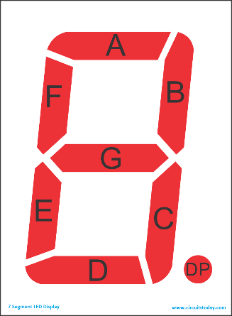
Afficheur Rapport engagé |  |  | Afficheur Temp / Volt
Segment | adresse | sortie du mcp | digit (en partant de gauche) | segment | adresse | sortie du mcp
a | 0 | 5 | 1 | a | 1 | 2
b | 0 | 6 | 1 | b | 1 | 2
c | 0 | 0 | 2 | a | 2 | 5
d | 0 | 1 | 2 | b | 2 | 6
e | 0 | 2 | 2 | c | 2 | 1
f | 0 | 4 | 2 | d | 2 | 2
g | 0 | 3 | 2 | e | 2 | 3
 |  |  | 2 | f | 2 | 4
 |  |  | 2 | g | 2 | 0
 |  |  | 2 | DP | 2 | 7
 |  |  | 3 | a | 1 | 1
 |  |  | 3 | b | 1 | 0
 |  |  | 3 | c | 1 | 5
 |  |  | 3 | d | 1 | 6
 |  |  | 3 | e | 1 | 7
 |  |  | 3 | f | 1 | 3
 |  |  | 3 | g | 1 | 4

